Planilha1
REGIAO | ID | LATITUDE | LONGITUDE | AEROPORTO | ESTADO | classe | MUNICÍPIO ATENDIDO
1 | 111 | 2.8443151 | -60.6974832 | ATLAS BRASIL CANTANHEDE | RO | AP-1 | VILHENA | NORTE | 1
1 | 2 | -9.8656445 | -67.8992174 | PLÁCIDO DE CASTRO | AC | AP-1 | RIO BRANCO | CENTRO-OESTE | 2
1 | 4 | -7.1864733 | -59.9016774 | APUÍ | AM | AP-1 | APUÍ | NORDESTE | 3
2 | 35 | -15.8697369 | -47.9194235 | PRESIDENTE JUSCELINO KUBITSCHEK | CE | AP-1 | SÃO BENEDITO | SUL | 5
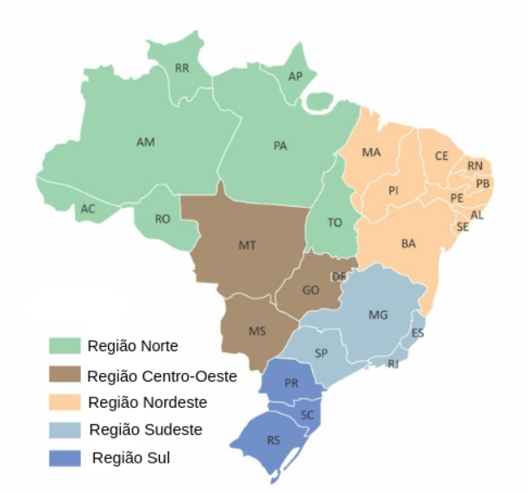
4 | 50 | -18.8896085 | -48.2329403 | TEN CEL AVIADOR CÉSAR BOMBONATO | MG | AP-3 | CONFINS
1 | 74 | -1.3820615 | -48.4797114 | INTERNACIONAL DE BELÉM/VAL DE CANS/JÚLIO CEZAR RIBEIRO | PA | AP-1 | PARAUAPEBAS
3 | 149 | -2.5836385 | -44.2384029 | MARECHAL CUNHA MACHADO | GO
3 | 177 | -16.440926 | -39.0821227 | PORTO SEGURO | BA
3 | 18 | -12.078699 | -45.0126909 | BARREIRAS | BA | AP-1 | BARREIRAS
4 | 49 | -19.634099 | -43.9675847 | TANCREDO NEVES | MG | AP-1 | ARAXÁ
4 | 130 | -23.6273246 | -46.6587729 | CONGONHAS | SP | AP-1 | BARRETOS
4 | 204 | -20.8123833 | -49.4070988 | PROFESSOR ERIBERTO MANOEL REINO | SP
5 | 119 | -29.7083568 | -53.7026926 | SANTA MARIA | RS | AP-3 | PORTO ALEGRE
5 | 193 | -23.3285795 | -51.1401779 | GOVERNADOR JOSÉ RICHA | PR |  | CURITIBA
5 | 90 | -25.1883093 | -50.1440366 | COMANDANTE ANTÔNIO AMILTON BERALDO | PR | AP-2 | FOZ DO IGUAÇU
3 | 177 | -16.440926 | -39.0821227 | PORTO SEGURO | BA
2 | 148 | -16.6323026 | -49.2185338 | SANTA GENOVEVA/GOIÂNIA | ES
5 | 191 | -25.5327132 | -49.1746698 | AFONSO PENA | PI
4 | 36 | -20.2576489 | -40.2857233 | EURICO DE AGUIAR SALLES | DF | AP-3 | BRASÍLIA

